report
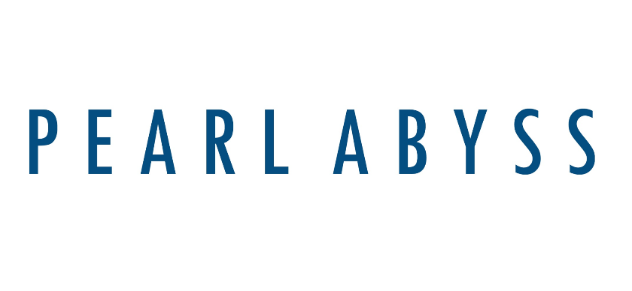
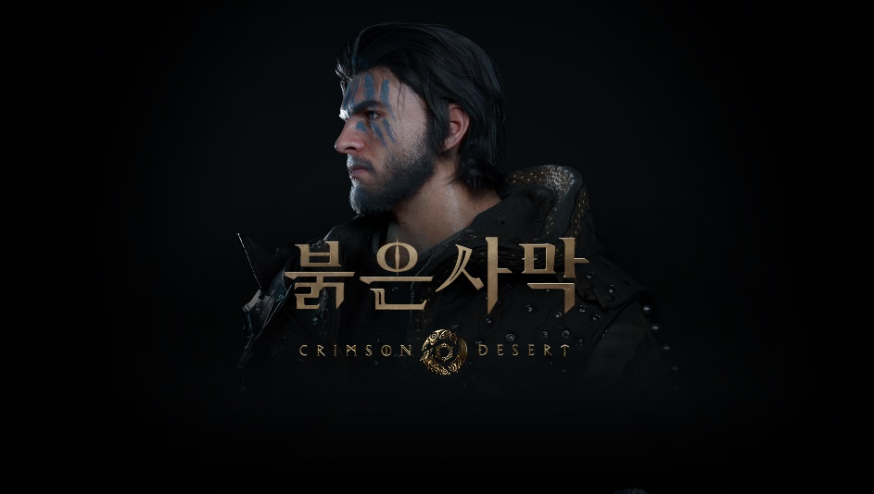

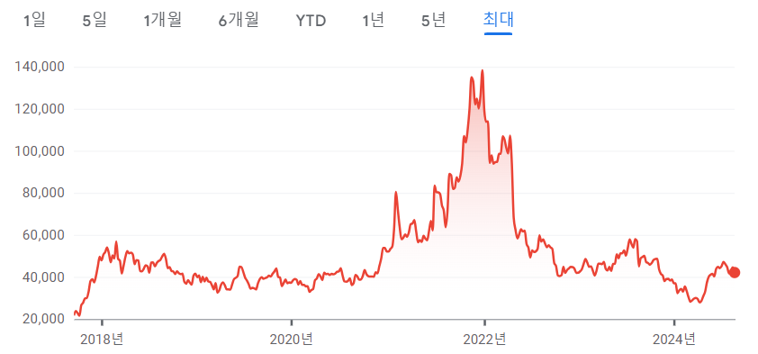

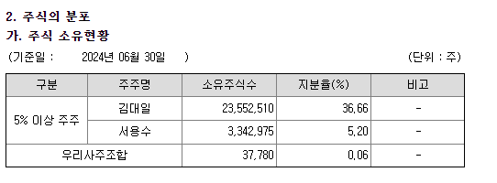

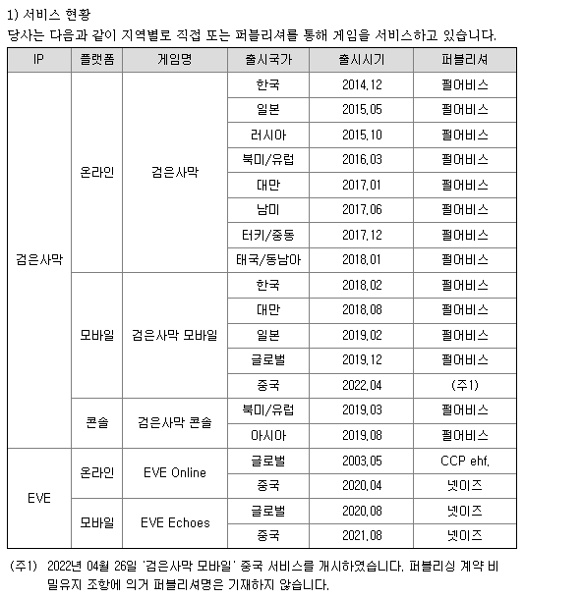
기존 파이프라인

동사는 2010년 설립된 회사로 보유 IP가 검은사막, EVE로 2개 밖에 없다.
검은사막 IP는 동사가 직접 개발했고 EVE IP는 2018년 9월 동사가 인수한 CCP games가 개발했다.
올해 상반기 기준 검은사막 IP의 영업수익은 1266억(매출 비중 76.2%), EVE IP의 영업수익은 396억(매출 비중 23.8%)였다.

검은사막

2015년 7월 14일 출시된 MMORPG 게임이다.
초기 국내 퍼블리싱은 카카오 게임즈가 담당했고 출시까지 개발비는 120억이 들었다.
원래 유니티나 언리얼 등 기존의 게임 엔진을 이용해 게임 개발을 하지만 동사는 자체 개발 엔진을 사용하기 때문에 개발비가 적은 편이다.

국가별 출시일은 오른쪽 표에 정리되어 있다.
초기 펄어비스는 소규모 회사라 자금력이 부족해 퍼블리싱을 따로 맡겼지만 시간이 지나며 직접 퍼블리싱으로 전화했다.
2018년 11월 러시아 직접 서비스
2019년 5월 한국 직접 서비스
2020년 4월 일본 직접 서비스
2021년 2월 북미/유럽 직접 서비스
2022년 6월 남미 지역 직접 서비스
이렇게 중국을 제외한 검은사막을 서비스 중인 모든 권역을 동사가 직접 서비스하게 되었다.
국내의 경우 카카오의 악명이 높았는데 동사가 직접 서비스한 당일 신규, 복귀 유저가 각각 10배, 15배 증가하였다.
해외에서도 직접 서비스하는 것에 대해 유저들에게 호평을 받았었다.
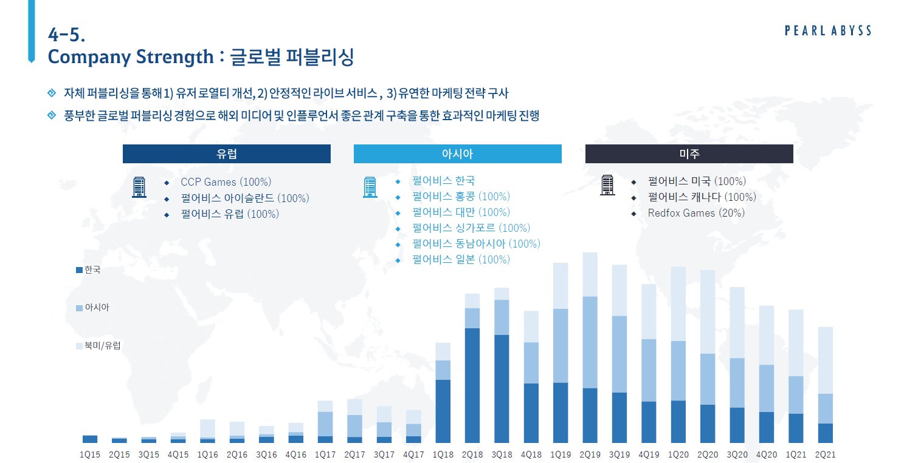
국내 퍼블리싱을 할 때는 유저 소통에 대해 많은 호평을 받았었다.
문제 발생 시 구체적인 소통을 해주었고 패치 내역에는 '직접 쓴' 코멘트를 넣으며 소통을 하였다.
유저 간담회에서도 진심을 담은 소통을 하며 유저들에게 운영 능력을 인정 받았다.

2024년 6월 5일 중국에서 검은사막에 대해 판호가 발급되며 텐센트가 퍼블리싱을 맡기로 하였다.
동사는 2분기 컨콜에서 마지막 최적화 작업과 경쟁작 출시 일정을 고려해 중국 중추절(9월 15~17일) 이후에 가능한 빠르게 출시한다고 하였다.

검은사막 모바일

기존의 검은사막을 모바일로 이식한 게임으로 중국을 제외한 모든 국가에서 동사가 직접 퍼블리싱한다.
초창기에는 확률형 상품을 배제하고 확정형 상품 중심으로 과금 모델을 구성하여 호평을 받았다.
하지만 어느 순간을 기점으로 전투력 인플레가 미친듯이 발생하며 통수 과금 상품들이 출시되었다.
인벤 기사의 분석에 따르면 18년 3월 극초기 과금 상품에 비해 18년 11월 과금 상품이 100배의 효율 가졌다고 한다.
그래도 타 게임에 비해 과금 유도는 덜 한 편이지만 모바일 BM의 특성을 가지고 있었다.

검은사막 콘솔

기존의 콘솔 시장은 솔로플레이 위주였으나 최근 멀티플레이 게임들도 주목을 받고 있다.
2022년 최고의 게임을 평가 받는 프롬 소프트웨어의 '엘든 링'도 멀티 플레이를 지원한다. (원래 솔플만 지원하던 게임사)

검은사막 출시 초기부터 패드 유저를 위한 단축키 배정 기능을 지원했고 국산 온라인 게임치고는 드물게 패드 전용 UI를 지원했다.
이러한 기능 덕분에 처음부터 콘솔화 개발을 염두에 두고 있는게 아니냐는 분석이 있었고 그런 기대도 많았다.

2019년 3월 4일 북미/유럽 지역에 XboX One 버전을 시작으로 2019년 8월 23일에는 북미/유럽, 한국, 일본 등 아시아 지역에 Playstation 4 버전을 출시했다.
그리고 2020년 3월 4일부터는 플스와 엑스박스 간의 크로스 플레이도 지원했다.

EVE Online

아이슬란드의 게임 제작사인 CCP에서 2002년 발표한 우주 SF MMORPG 게임이다.
이용권이 없으면 게임 진행에 엄청난 차질이 생기므로 정액제 BM을 가지고 있다고 본다. (스팀 기준 월 23000월)

단일 서버라 큰 규모의 게임이고 경제도 매우 탄탄하다.
자유도가 굉장히 높아 세력간 다툼이 있을 때 실제 전쟁처럼 배신과 사기가 일어나기도 하고 유저들의 반응도 좋다.
2003년부터 안정적으로 큰 탈 없이 운영해온 게임이라 동사에게는 소중한 파이프 라인이다.

EVE Echoes

EVE 온라인의 모바일 버전으로 넷이즈가 개발 및 퍼블리셔로 참여하여 2020년 8월 13일 7개 언어를 지원하는 글로벌 서비스를 개시하였다.
EVE 온라인의 높은 자유도를 계승함과 동시에 진입장벽이 높던 기존 게임의 특징을 깨기 위해 모발일 버전에 특화된 튜토리얼 및 콘텐츠를 제공했다.

업사이드와 다운사이드
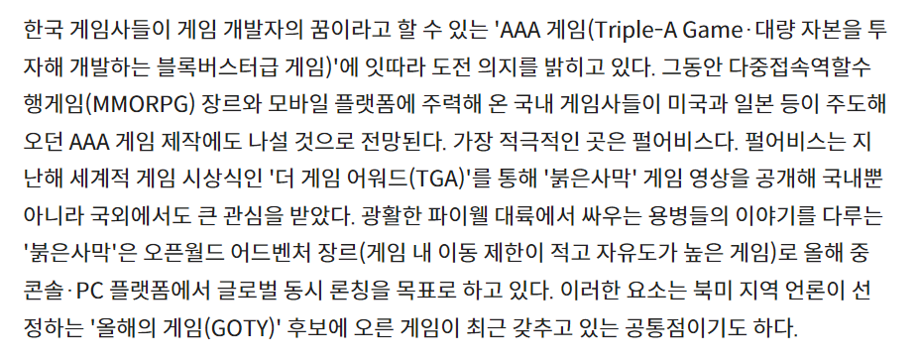

https://bbs.ruliweb.com/hobby/board/300063/read/22956515
우리나라 게임에 불만이 많은 사람들에게: 한국 게임업계 종사자의 현질 유도 과금에 대한 생각

펄어비스가 AAA게임 만들고 싶어하는 건 이상한 일이 전혀 아닏.
원래 개발자들은 독창적이고 특이한 게임 만들고 싶어하고 명작 게임들을 보면 가슴이 뛴다.
하지만 그런 게임들은 돈이 안되고 자본력이 있는 대기업이나 해외 게임사들의 전유물이었다.

네오위즈의 'P의 거짓'을 시작으로 시프트업의 '스텔라 블레이드', '산나비' 등 최근 3년간 국내 게임사들의 AAA 게임 시도가 늘어났다.
국내 게임 산업이 어느 정도 자본력을 갖추고 나니 하고 싶었던 것 + 콘솔로의 확장을 시도하는 것이라고 생각한다.
AAA 게임은 자본력과 노력이 많이 들어가는 만큼 북미/유럽 시장에서의 업사이드도 매우 크다.

그렇다면 붉은 사막의 출시는 동사의 펀더멘탈을 뒤흔들 수 있는 매우 중요한 이슈라고 생각한다.
검은사막도 충분히 잘 만든 게임이고 호평을 받았지만 AAA게임이라고 부르기는 어렵다.
국내 게임사의 AAA 게임에 대한 불확실성이 깔려 있는 지금 붉은 사막이 글로벌에서 인정받게 된다면 동사는 믿고 플레이할 수 있는 AAA 게임사로 거듭나게 될 것이다.
AAA 게임을 플레이하는 게이머들은 생각보다 충성도가 높아서 레퍼런스를 굉장히 중요시한다.
젤다 신작이 나오면 일단 믿고 해보고, 프롬 소프트웨어가 신작 냈다고 하면 일단 믿고 해본다.
이 게임사들은 퀄리티에 대해서 절대 타협하지 않기에 레퍼런스가 형성되었고 매출로 증명이 된다고 생각한다.
붉은사막이 손익분기점을 넘을 수 있는지도 중요하지만 게임성을 인정 받을 수 있냐가 동사의 펀더멘탈에 있어 핵심요소라고 생각한다.

붉은사막의 게임성에 대한 예측은 sheet.붉은사막에서 다루는 걸로 하고 그 외의 업사이드와 다운사이드 요소들을 점검하여 보자.

검은사막 온라인 중국 진출

중국 중추절(9/15~17) 이후 가능한 빠르게 출시한다고 하니 아마 4Q24 중에 출시 하지 않을까 싶다.
7월 22일 검은사막은 중국에서 WeGame 내 기대 신작 2위에 오르기도 했다.
퍼블리셔가 텐센트라는 점에서 어느 정도 메츨은 찍힐 것 같기는 하다.

하지만 검은사막 모바일이 22년 4월 출시되고 2분기 매출은 yoy 6% 밖에 못했고, 3Q22는 +0.90%, 4Q22는 -12.73%였다.
아시아 지역의 매출로 봐도 1Q22에 245억이었는데 2Q에 282억, 3Q에 249억, 4Q에 220억으로 중국 진출이 매출에 기여를 했다는 느낌이 없다.

증권사 컨센에서도 검은사막 중국 전혀 기대 안하고 붉은사막만 이야기 하고 있기는 하다.

키움 매출 컨센 |  |  | SK 매출 컨센 | 삼성 매출 컨센

 |  |  |  | 상상인증권만 억 단위, 나머지는 십억 단위

대신 매출 컨센 |  |  | 상상인 매출 컨센

운영 방식의 문제점

검은사막에서는 여러 운영 문제로 인해 유저들의 원성을 정말 많이 샀다.
그래서 펄어비스는 개발을 정말 잘하지만 운영은 개판인 회사로 여겨졌다.
카카오가 퍼블리싱하던 시절을 논외로 치면 가장 큰 이슈는 스트리머에 대한 사이버불링 사태이다.

사건을 간단히 요약하자면 스트리머들에 대해 반감을 가진 유저들이 무작정 pk를 걸고 채팅으로 괴롭히는 사태였다.
기존의 PVP 게임들은 철저히 괴롭힘에 대해 처벌하고 사전에 막으려고 노력했다.
대표적으로 리니지는 서버를 여러 개 두고 서버 이전과 닉네임 변경을 통해 추적이 불가능하도록 하는 기능을 제공해준다.
하지만 검은 사막은 단일서버에 추적 기능도 존재하여 괴롭힘 당하는 것을 피할 수 없다.
펄어비스는 사태의 심각성을 인지하며 개선 방향을 내놓았지만 이미 많이 내놓았던 요구사항임에도 사건이 터지고 나서야 고치는 운영에 많은 유저가 이미 실망했었다.

이는 대표적인 예시고 펄어비스의 패치는 소 잃고 외양간 고치는 식이라는 평가가 많아 상당수의 유저가 게임을 접는 경우가 많았다.
아직도 검은사막의 잘못된 운영으로 펄어비스에 반감을 가진 게이머들이 많다는 점은 붉은사막에 대한 기대를 가지는 게이머의 수가 적어진다는 점으로 이어진다.

밸류에이션

검은사막 중국 출시는 누구도 기대를 안하고 있으니 붉은사막 흥행에 따른 2025년 매출 추정을 해보겠다.

가정1. 검은사막 온라인의 중국 진출을 포함해 기존의 게임들은 매출 하향 안정화를 거쳐 붉은 사막을 제외한 분기별 매출액은 850억 flat
가정2. 광고선전비는 2024년의 34% 증가 가정
가정3. 지급수수료는 전체 매출액의 25% 가정
가정4. 나머지 비용은 4분기 평균치로 잡음
가정5. 동사 ir을 토대로 붉은사막 asp는 8.5만원 정도 잡고 Q는 sheet.붉은사막 제일 하단 참고.

가정 1에 대한 근거
검은사막 IP와 EVE IP 모두 출시된지 오래된 게임으로 가장 늦게 출시한 국가에서도 2021년에 나왔다.
대다수의 게임들은 특정 이벤트가 있는 경우를 제외하고 라이트하게 즐기는 유저들이 빠져나가고 코어층만 남으면서 매출 하향 안정화를 겪게 된다.
남게된 코어층들은 이미 게임에 시간, 비용 등 많은 것을 매몰 시켰고 특히 EVE와 검은사막처럼 상호작용이 중요한 게임들은 관계의 매몰까지 겪는다. (게임 산업 보고서 참고)
이러한 유저들은 떠나기 어려워 매출이 '안정화'되는 것이다.
안정화가 깨지는 경우는 크게 1)업데이트나 이벤트를 통한 입소문 or 2) 운영 방만에 따른 유저 대거 이탈 로 2가지가 있다.
1)의 경우는 게임의 업데이트나 이벤트가 너무 혜택이 커서 유저들이 몰리는 것으로 투자자 입장에서 업데이트 내용을 미리 예측하는 것은 불가능하다.
2)의 경우는 이미 검은 사막이 많은 운영 실수를 보여줬고 이미 빠져 나갈 유저들은 다 빠져나갔다고 판단되어 더 이상의 다운사이드는 그려지 않는다.
따라서 검은사막과 EVE IP의 매출이 안정화됐을 것이고 중국의 경우도 1년이면 안정화를 겪는데 충분한 시간이라 flat을 잡았다.

가정 2에 대한 근거
네오위즈가 P의 거짓이 나왔던 2023년에 2022년 대비 34% 정도 광고 선전비가 늘었다.
분기별 비용은 공시하지 않지만 P의 거짓이 9월 출시였고 붉은사막도 2025년 하반기 출시로 예상되기에 비슷한 수준으로 예상된다.

가정 3에 대한 근거
지급수수료 항목에는 스팀, 콘솔 플랫폼 수수료가 포함된다. (동사는 게임 개발에 자체 엔진을 사용하기에 이쪽 수수료는 없다.)
콘솔 수수료는 매출액의 30%고 스팀은 1천만 달러 미만은 30%, 1천만~5천만은 25%, 5천만 달러 이상은 20%이다.
5천만 달러는 넘을거 같긴 하지만 콘솔 수수료와 mix가 있을 것이고 중간 정도 값인 25%로 잡았다.
그리고 분기별 매출액 850억 flat 잡은거에서 대부분이 모바일과 PC 수수료일것인데 구글의 경우 게임 매출의 20%, 애플의 경우 30%를 잡는다.
이것도 중간값인 25% 정도로 수수료를 잡으면 전체 매출의 25% 정도를 지급 수수료로 잡는것이다.

 | 매출액 | 영업이익 |  |  | 나머지 비용(가정 4)
bull case | 7650 | 2923 |  |  | 2468.2
base case | 5100 | 1010

펄어비스는 워낙 순이익이 들쑥날쑥 하니 POR을 적용하도록 하겠다.

키움: 2025년 예상 영업이익 1525억, 목표 주가 57000
SK: 2025년 예상 영업이익 1160억, 목표 주가 60000
NH: 2025년 예상 영업이익 1579억, 목표 주가 55000
대신: 2025년 예상 영업이익 1180억, 목표 주가 53000
상상인: 2025년 예상 영업이익 1937억, 목표 주가 55000

각각 POR은 23.0, 31.8, 21,4, 27.6, 17.5이다.
base case에 대해서는 5개 값의 평균인 24.3을 적용하고 bull case는 대흥행한 경우를 상정했으니 30배를 잡겠다.
bull case에서 por을 더 후하게 준 이유는 동사의 AAA 게임 제작 능력이 글로벌로 입증된 케이스로 향후 도깨비, PLAN 8에 대한 기대감이 반영되어 리레이팅 될 것이기 때문이다.

base case: 39960원, bull case: 142800원

붉은사막
발매 전 정보

지스타 2019에서 첫 공개. 초기에는 검은사막의 머나먼 과거에 대한 이야기로 기획되었지만 점점 붉은사막만의 세계관과 설정이 추가되며 새로운 IP를 제작하기로 함
더 게임 어워드 2020에서 실제 게임플레이 트레일러 공개. MMORPG가 아닌 오픈월드 액션 어드벤쳐임이 밝혀짐. 컨텐츠가 다양하고 멋지게 구현. 하지만 프레임이 끊기는 모습.
2021년 2월 대표 정경인의 인터뷰. AAA 게임 시장이 타깃임을 공개
2023년 2월 14일 컨콜. PC/콘솔 동시 진출 목표. BM은 기본적으로 패키지 판매+향후 멀티 플레이 콘텐츠 추가
2023년 8월 23일 게임스컴 오프닝 나이트 라이브에서 게임플레이 트레일러 공개.
2023년 11월 17일 지스타 2023에서 B2B부스에서 비공개 실기 시연. 실제 시연자들의 평가는 대체로 긍정적.
2024년 8월 19일,20일 보스전 플레이 영상 4개 공개.
2024년 8월 20일 게임스컴 2024에서 B2C 플레이 시연.
2024년 8월 23일 게임스컴 3일차 시상식에서 베스트 비주얼 상과 베스트 에픽 상 후보에 이름을 올렸으나 수상은 실패.

공식 게임 플레이 트레일러
https://www.youtube.com/watch?v=ZdmoGYg8tB0
보스전: 하얀뿔
https://youtu.be/C2OCmtmwpVA?si=ovxVLBsnnjJClY_T
보스전: 리드데빌
https://youtu.be/uz2m_k6L1q4?si=rVwi96ZgGc6AO9yA
보스전: 사슴왕
https://youtu.be/B2fccBA64Ds?si=LkXCZFm5Dlyh4uvQ
보스전: 여왕 돌멘게
https://youtu.be/ZIsYk5MtjmY?si=pGtFrV2RYeM4nMwV

트레일러 영상+게임스컴 B2C 시연을 통해 알 수 있는 사실들

1. 밀도 높은 상호작용
오픈월드를 하나의 장르라고 부르기는 어렵지만 광활한 맵과 높은 자유도를 가지는 게임 특징의 한 종류이다.
단순히 자유도만 주어지면 게임은 지루해질 수 밖에 없고 POI, 미니게임, NPC의 상호작용 등 컨텐츠가 충분해야 한다.
POI란 point of interest의 약자로 던전이나 마을 등 이벤트가 발생하는 랜드마크를 뜻한다.
이외에도 로딩이 없는 심리스 월드, 고품질 그래픽 등 유저들이 기대하는 오픈월드의 특징이 몇 있지만 재미를 결정하는데 가장 중요한 요소는 컨텐츠의 밀도라고 생각한다.

그렇다면 트레일러에서 공개된 붉은사막의 상호작용의 종류는 무엇이 있을까?
낚시, 분수대에서 물 마시기 -> 어드벤쳐 게임에서는 파밍과 성장이 중요한데 이를 지루하지 않게 풀어내는 것이 어렵다.
승마, 파쿠르, 열기구 -> 오픈월드 게임은 이동 방법이 매우 중요하다. 레데리2에서도 넓은 맵 이동을 위해 승마 시스템을 이용했다.
마차에 올라타 마부를 걷어찬 뒤 마차를 뺏음 -> GTA가 생각남. 상당히 재밌는 요소.
팔씨름, 결투 -> NPC와의 상호작용. NPC가 다채로울수록 호평을 받음. GTA가 좋은 예시.
눈보라 -> 기상 시스템은 더욱 다채로운 플레이 경험 제공

2. 강조된 전투 시스템
보스전 영상과 실제 시연 영상들을 보면 전투가 굉장히 강조되어 있고 구현이 잘 되어 있다.
스테미나가 있어 강공격이나 가드, 회피에 사용된다. -> 소울라이크 게임과 유사한 요소. 후술.
보스에게 줄을 걸어 공중에서 크게 한바퀴 빙빙 돌아야 하는 기믹 보스도 존재 -> 다양한 종류의 보스전
칼을 이용한 빛 반사로 스턴 -> 다채로운 게임 플레이
몬스터 AI가 높아 협공을 하기도 함
패링 시스템의 존재
레슬링 기술의 존재
다양한 콤보 기술의 존재

비슷한 장르의 다른 게임들은 왜 재미가 있는가?

검은사막의 운영 이슈, 늦어지는 게임 발매, 답답한 소통… 이 많은 것을 해소하고 펄어비스의 주가가 오르려면 결국 붉은사막이 재밌어야 한다.
많은 유저들에게 재미를 인정받아야 하고 다음 게임에 대한 기대로까지 이어지지 않으면 답이 없는 상황이다.
지금까지 공개된 정보들을 바탕으로 비슷한 게임들을 몇가지 살펴 보며 이 게임들이 왜 재밌다고 평가되는지, 그리고 붉은사막이 어떻게 나와야 재밌을지를 생각하여 보자.

오픈월드 어드벤쳐를 잘 구현한 게임으로 '젤다의 전설: 브레스 오브 더 와일드'를 살펴 보며 붉은사막의 상호작용 요소들을 평가해 볼 것이다.
강조된 전투를 평가하기 위해서는 게임사 프롬 소프트웨어의 시리즈들을 살펴볼 것이다.
상대적으로 콘솔 게임 불모지인 국가에서 성공하려면 어떻게 해야하는지 고찰하기 위해 국내 게임 'P의 거짓'과 중국 게임 '검은신화: 오공'을 살펴볼 것이다.

젤다의 전설: 브레스 오브 더 와일드

젤다의 전설: 브레스 오브 더 와일드(이하 야숨) 이전에도 오픈월드형 게임은 정말 많았지만 오픈월드의 대명사로 꼽히는 게임은 단연 이 게임이다.
모호했던 오픈월드 개념을 정립하고 게이머들에게 오픈월드는 이래야 한다는 기대감을 심어준 게임으로 이후 야숨의 요소를 차용한 '야숨라이크' 게임들도 많이 생겨났다.
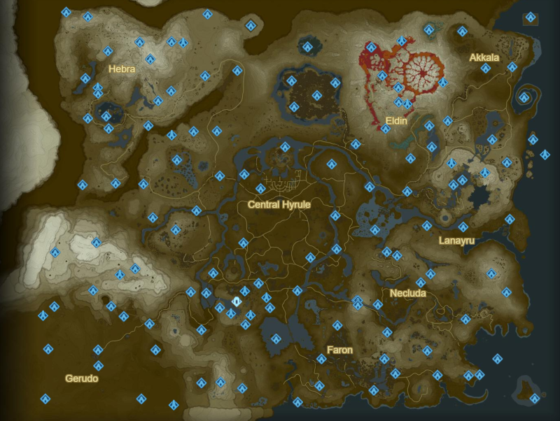
야숨을 플레이한 사람들이 가장 재밌다고 여기는 요소는 '상상하는 모든 것이 이루어지는 게임'이다.
눈 앞에 보이는 모든 산을 올라가 볼 수 있고 지도에서 수상하게 여겨지는 곳을 찾아가면 무조건 이벤트가 있다.
마을, 던전만 잘 구현해 높으면 이동하는 과정은 굉장히 지루해질 수 밖에 없는데 지루한 구간이 전혀 없다는 것이 야숨의 큰 장점이다.
그래서 어디를 가든 게이머는 기대감을 가지고 게임을 진행할 수 있고 항상 그 기대감은 충족이 된다.

그리고 절대 무시할 수 없는 것이 이동의 편리성이다.
야숨에서는 '사당' 시스템이 존재해서 한 번 갔던 사당으로 워프할 수 있다. (오른쪽 지도 그림에서 파란 오브젝트)
한 번 갔떤 지역은 다시 갈 유인이 적으므로 스킵하여 재밌는 부분만 골라서 플레이할 수 있게 된다.
또 승마 기능이 존재해서 워프 없이 그냥 조금 더 빠르게 이동하는 것도 가능하다.

요즘 오픈월드 게임들 보면 이동의 편리성은 다 갖추고 나오고 사실 구현하는 것도 어렵지 않다.
트레일러에서도 말 타는거 나오고 워프는 당연히 나올것이다. (안 나오는게 이상. 안 나오면 불매 해야됨 ㅇㅇ)
그럼 결국 오픈월드 어드벤쳐라는 장르에서 우리가 눈여겨 봐야 할 요소는 오픈월드 특유의 탐험의 재미를 살릴 수 있는가이다.
트레일러만을 보면 특정 재밌는 파트만 짜깁기해서 편집한 것일수도 있기에 가장 예측하기 힘든 포인트다.
발매 전까지 상호작용의 밀도가 어떨지는 알기 어려우며 발매 직후의 반응을 통해 비중 조절을 위한 판단 정도만 할 수 있을 것 같다.
"맵이 텅텅 비었는데?", "탐험하는게 지루한데?", "상호작용 요소가 적은데?"와 같은 반응들이 나오면 실패한 게임이니 비중을 줄여야 한다.

만약에 붉은사막이 의도적으로 탐험 요소가 아니라 전투 요소를 강조한 게임이면 상호작용 밀도가 적어도 용서가 가능하다.
후술할 게임 '엘든 링'이 그러한 방식으로 대성공을 거두었기 때문이다.
이번 게임스컴에서도 전투 요소만 시연했으므로 오픈월드는 구색만 갖추고 전투가 강조된 게임일 가능성도 있다.
그럼 전투 요소를 잘 만들기로 유명한 프롬 소프트웨어가 어떤 식으로 유저들에게 재미를 선사하는지 살펴보자.

프롬 소프트웨어의 게임들: 다크소울 시리즈

프롬 소프트웨어는 일본의 게임사로 매우 어려운 게임을 발매하기로 유명한 게임사이다.
전투 시스템이 굉장히 강조되며 이에 매료된 게이머들이 상당히 많다.
본 보고서에서는 프롬 소프트웨어의 '소울 시리즈', '블러드본', '세키로', '엘든 링'에서 어떻게 전투를 재밌게 풀어나가는지를 살펴볼 것이다.

다크소울 시리즈는 정말 어렵기로 악명이 높은 게임으로 도전 욕구를 불러일으켜 매니아 층에게 인기가 많았다.
다크소울의 어려움은 크게 1.함정 2.전투 로 나눌 수 있다.

다크소울 시리즈에서는 함정을 많이 배치하면서 뜬금없이 죽게 하여 유저들을 죽게 만든다.
하지만 랜덤 요소는 없어 한 번 당하면 학습이 되어 피할 수 있다.
고양이 마리오를 생각하면 될거 같은데 함정을 한 번 당하면 짜증은 나지만 죽고 나서 다음부터는 피하면 된다.
물론 이러한 요소가 분노를 유발하여 사람들이 안 좋아한다는 것을 알아 후속작들에서는 함정이 많이 줄었다.

함정은 붉은사막 트레일러에 나온게 없고 요즘 트렌드가 게임에 함정을 잘 안 넣는 것이라서 핵심인 전투 시스템이 중요하다.
다크소울 시리즈엔 스태미나 시스템이 있어 스태미나를 사용하여 가드, 패링, 공격, 회피, 달리기 등 행동을 선택하게 된다. |  |  |  |  |  |  |  |  | *패링: 상대의 공격 타이밍을 잘 맞춰 반격 하는것. 실패 시 데미지가 들어오지만 성공 시 큰 데미지를 그대로 돌려주거나 스턴이 걸리는 하이리스크 하이리턴 행위
스태미나가 적어지면 거리를 벌려 회복을 해야 하니 한정된 스태미나 안에서 어떤 행동을 할지를 생각하면 정말 다채로운 전투가 가능하다.
스태미나가 한정되어 있으니 당연히 보스의 패턴을 익혀야 할 것이고 상황에 알맞은 행동들이 숙지가 되어 있어야 한다
프롬의 게임들은 죽었을 때 페널티가 전혀 없기에 여러 번 죽으면서 유저들은 학습을 할 수 있다.
거기에 더해 다양한 무기의 존재는 더욱 전투를 다채롭게 만들었고 도전 욕구를 불러 일으켰다.

하지만 너무 어려운 게임들은 매니아 층만 즐길 수 있는 특권이 되어 버렸고 명성에 비해서 적은 판매량을 기록할 수 밖에 없는 이유가 되었다.
다크소울3, 블러드본, 세키로, 엘든 링으로 오면서 점점 불합리한 함정은 줄어 들고 전투의 난이도는 합리적으로 설정되면서 대중성도 갖추게 되었고 판매량도 증가하게 되었다.

프롬 소프트웨어의 게임들: 후속작에서의 전투

프롬은 다크소울 1,2,3를 출시하며 고민에 빠졌다.
기존 게임들로 인해 유저들은 전투에 익숙해져 갔고 이에 맞춰 계속 어렵게 내자니 신규 유저의 유입은 거의 불가능에 가까워졌을 것이다.
그래서 기존의 전투 시스템을 버리고 새로운 전투 시스템이 후속작들에서 도입되며 이미 적응한 유저들도 새로움을 받을 수 있게 했다.

블러드본에서는 가드의 효율이 안 좋아서 회피와 패링 위주의 스피디한 플레이가 강제된다.
그리고 블러드본 만의 고유한 시스템으로 공격을 받아 체력이 깎여도 근거리 무기로 피해를 입히면 일정량 회복인 가능한 리게인 시스템이 있다.
기존의 다크소울이 보스의 패턴을 천천히 보며 뒤로 스텝을 밟고 막고 한 대 때리는 식의 둔탁하고 느린 플레이였다면 블러드본의 더욱 템포가 빨라진 것이다.
소모 아이템 중 수은 비약은 공격을 받을 때 오는 경직을 무시할 수 있어 리게인 시스템이 더욱 적극적으로 권장된다.

세키로는 아예 스태미나를 삭제하고 체간 시스템을 도입하였다.
적과 플레이어 모두 체력과 별도로 체간을 가지고 있어 공격을 맞거나 방어하면 체간이 깎이고, 튕겨내면 조금 덜 깎인다.
적의 체간이 바닥나면 즉시 자세가 무너지고 행동 불가 및 인살(강공격)이 가능한 상태가 되고 플레이어의 자세가 무너지며 잠시동안 조작 불가가 된다.
공격이나 달리기를 하고 있지 않을 때 회복되어 전투를 하다가 거리를 두게 되면 적과 플레이어 모두 체간이 회복되게 된다.
체간의 회복속도는 체력이 적을수록 느려져 적의 체력을 어느 정도 깎고 나서 체간을 깎아 인살로 마무리하는 과정을 거쳐야 한다.
그리고 플레이어 또한 체간 관리를 위해 패링이나 회피를 잘 활용해 본인의 체간이 쌓이지 않도록 해야 한다.
블러드본처럼 스피디한 플레이는 아니지만 체간이라는 요소 덕분에 또다른 전투 경험을 체험할 수 있게 된다.

또한 세키로에서는 은신 후 공격하는 것이 가능하다.
기존의 게임들은 적을 대면하면 그냥 싸우거나 도망치는 경우만 가능했지만 세키로에서는 잠입이 가능해 선택지가 늘어난 것이다.

엘든 링은 기존작들의 선형적인 플레이와는 다르게 오픈월드의 특성을 가지고 있다.
야숨같은 직관적인 환경 상호작용은 없지만 소울 시리즈의 고유의 분위기를 살리면서 마커를 통해 따라가는 플레이가 아닌 단편적인 정보를 통해 월드를 추론하고 탐험하는 방식의 플레이를 하게 된다.
프롬 특유의 은유적 정보 제공을 통해 유저의 주체성이 강조된 오픈월드의 특징을 살리면서 기존작들의 전투 시스템이 잘 어울린 게임인 것이다
프롬의 노하우들까지 더해져 다양하고 밸런스 잡힌 무기들, 스킬들이 존재해 RPG의 재미도 살린 것이 특징이다.

후속작들 게임이 독창적이고 재미가 있다는 것은 나름의 설명이 됐다고 생각한다.
붉은사막에서도 다양한 콤보가 존재하고 독창적인 기믹이 존재하기에 전투 자체에서 크게 아쉬운 부분은 트레일러 상 보이지 않는다.
중요한 점은 유저들에게 이러한 게임 진행을 설득하고 학습시킬 수 있는가이다.
붉은사막에서 여러 콤보와 레슬링 기술, 기믹들이 재밌어 보이기는 하지만 넘쳐나는 정보와 어려운 조작으로 인해 유저들이 피로를 느낀다면?
진짜 재밌는 부분을 플레이하기도 전에 환불을 하거나 안 좋은 리뷰를 다는 유저들이 많아지고 매출에도 부정적이며 차기작들에 대한 관심도 떨어질 것이다.
프롬의 게임들은 새로운 전투 요소들을 어떻게 유저들에게 학습시키고 설득시켰는지를 사례를 통해 알아보며 붉은사막이 가져야 할 방향성에 대해 알아보자.

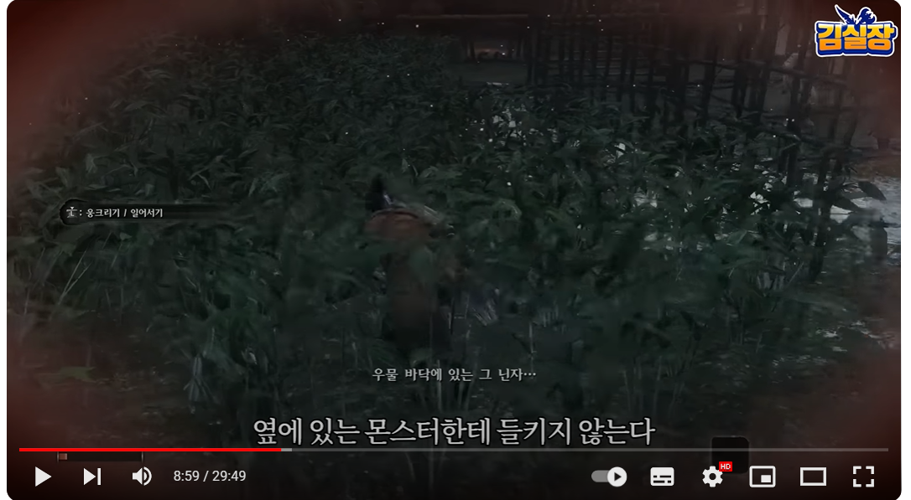
프롬 소프트웨어의 게임들: 후속작들에서의 튜토리얼
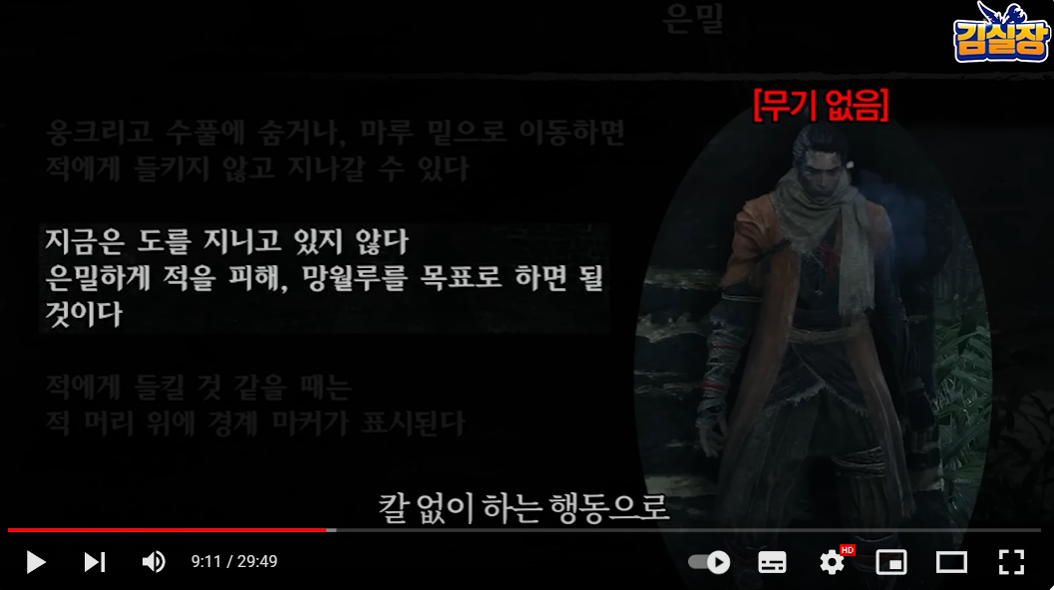
세키로에서는 은신 기능이 등장한다.
은신 기능을 적극적으로 활용해야 보스 옆의 쫄몹들을 잘 처리할 수 있어 중요한 기능이다.

그런데 은신을 배울 때 무기를 지급하지 않아 몬스터를 피하는 은신이 강제된다.
기존의 프롬 작들에 없던 은신을 가르치기 위한 의도적인 설계인 것이다.

초기에는 약한 적이 한마리씩 나오다가 두 마리의 적이 나오는 지점이 존재한다.
숙련도가 적은 유저들은 다구리를 맞아 어려움을 겪는다.
이때 수풀과 지붕을 배치해 은신 후 잠입의 중요성을 느끼게 하는 것이다.
단순히 신기한 조작을 넣어놓고 읽어보세요~ 하지 않고 레벨 설계 자체를 특정 조작을 강조하는 식의 튜토리얼이 이루어 진다.
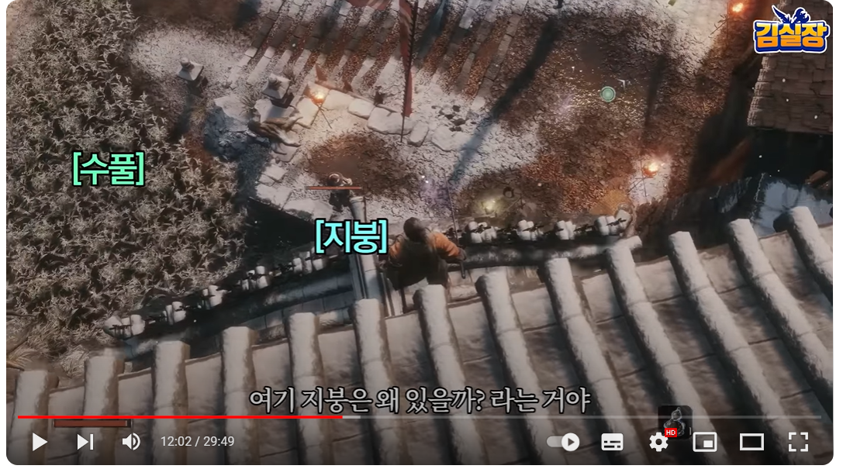
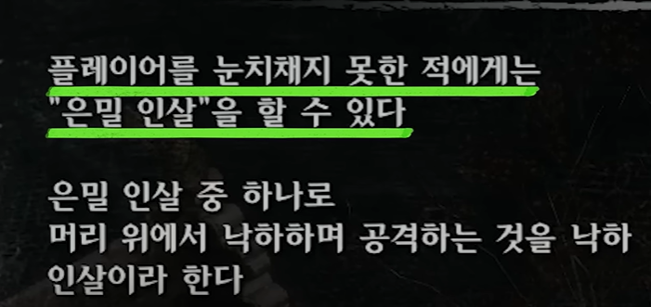
이후 조금 진행하면 사무라이 대장이 나오는데 얘가 만만치 않다.
세키로의 강공격, 인살은 몬스터를 처리하는데 핵심인데 적마다 필요 횟수가 다르다.
기본몹은 인살 한 번이면 죽지만 중간보스나 보스는 2번 이상의 인살이 요구된다.
사무라이 대장은 인살이 2번 필요한 첫번째 적이다.
난이도 자체가 어렵게 디자인 되어 있고 유저들은 이짓 저짓 시도해보게 될 것이다.
그러다가 은밀 인살로 피통 한 번 까고 시작하는 것의 중요성을 이해하게 된다.

그리고 사무라이 대장은 거리를 두면 우어어 하면서 기를 모으고 체간을 회복한다.
체간을 깎아야 인살을 넣는데 그럼 전투가 더 길어지게 되는 것이다.
세키로에서의 전투 의도는 붙으면서 적의 체간을 깎아라라는 것인데 이를 글로 가르치는 것이 아니라 자연스레 체화 시키는 것이다.

말이 길어졌지만 핵심은 자연스러운 학습 과정이다.
붉은사막을 플레이 해본 후기들에서는 다양한 콤보가 인상적이었다고 한다.
게임을 많이 해본 사람들이나 이런게 쉽게 적응되지 라이트한 유저층들까지 잡으려면 이러한 콤보와 전투 양상을 학습 시키는 과정이 필요하다.
'중년게이머 김실장'의 게임 시연 영상을 보면 직원이 옆에서 도와주면서 어려운 부분은 대신 해준다.
트레일러에서는 스킬도 있는 것 같고 와이어로 이동하는 것도 있는 것 같은데 이 모든 것을 자연스럽게 녹여내는 것이 과제라고 생각한다.
물론 게임사에서 이러한 부분은 여러 테스트를 거치며 알아서 하겠지만 코어 게이머만 노리는게 아니고 글로벌하게 판매량을 늘리기 위해서는 이후 지스타에서의 시연이나 발매 직후 반응을 체크해야 한다고 생각한다.

P의 거짓

앞의 내용들은 게임사도 충분히 인지하고 있는 부분일테고 개발 기간이 길었던 만큼 큰 문제가 될거라고 생각하지 않는다.
오히려 앞의 내용들은 너무 기본적인 것이고 당연히 지켜져야 하는 부분들이라 개발사를 믿을 수 밖에 없다. (안 지켜지면 아예 관심 종목에서 삭제 해야됨…)
현재 AAA 게임을 만드려는 많은 게임사들도 이러한 것을 고려하고 있고 이에 관하여 가장 중요하게 레퍼런스 삼을 수 있는 게임으로 'P의 거짓'과 '검은신화: 오공'이 있다.

P의 거짓은 프롬 소프트웨어의 게임들인 소울라이크를 표방하며 네오위즈에서 2023년 9월 19일 발매한 AAA 게임이다.
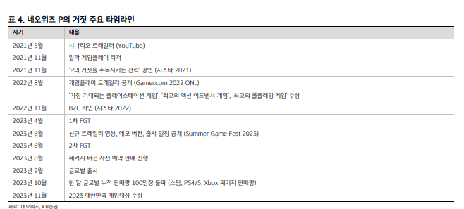
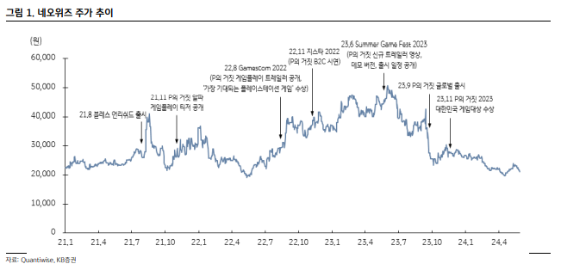

출시 전 게임스컴 2022에서 '가장 기대되는 플레이스테션 게임'도 수상할만큼 많은 기대를 받았었다.
하지만 P의 거짓 출시 이후 모멘텀 소멸과 예상보다 적은 판매량으로 주가는 절반 가까이 떨어졌다.

 | 1Q23 | 2Q23 | 3Q23 | 4Q23 | 1Q24 | 2Q24
PC/콘솔 매출액 | 275 | 270 | 548 | 613 | 446 | 372 | P의 거짓 판매량으로 인해 영업이익은 크게 증가
yoy | -18.4% | -7.4% | 69.1% | 96.5% | 58.7% | 36.5% | 하지만 게임스컴 기대작을 수상한 것에 비해서는 아쉬운 판매량으로 주가 하락
qoq | -11.9% | -1.8% | 103.0% | 11.9% | -27.6% | -16.4%
영업이익 | 13 | -49 | 202 | 150 | 148 | 47

 |  |  |  |  |  |  |  | 발매 이후의 동접자 추이
 |  |  |  |  |  |  |  | 초기 동접자 피크는 약 2만명이고 출시 1달 후엔 1만5천, 2달 후엔 7천명까지 줄었다.

<2023년 1분기에 나온 2023년 네오위즈 컨센>

 | 대신 | 신한투자 | 다올투자 | 삼성
매출액 (억 원) | 3840 | 4475 | 4080 | 4320 |  | 대충 봐도 2023년 실제 영업이익 316억보다 훨씬 많다.
영업이익 (억 원) | 970 | 864 | 870 | 870 |  | 증권사 컨센에 비해 많이 부진했던 판매량이었다고 볼 수 있다.
EPS (원) | 3945 | 4441 | 3361 | 3257 |  | 사실상 모멘텀 소멸보다는 부진한 판매량에 따라 target per는 그대로 적용되면서 EPS 감소분만큼만 주가가 떨어진 것이다.
target per | 13.5 | 15 | 15 | 13.8 |  | (참고로 2023년 네오위즈 실제 매출액은 3656억)
목표 주가 | 53000 | 68000 | 50000 | 60000

컨센보다 실적이 잘 안나온 이유는 크게 3가지를 들 수 있다.
1. 소울라이크 장르 특성상 어려운 전투로 인해 코어 게이머 이외의 유입이 적음
2. 출시하자마자 엑스박스 게임패스에 편입되어 카니발
3. 마케팅 비용을 많이 지출

3번은 동사 매출 추정할 때 비용 분석에서 따로 보는 걸로 하고 여기서는 재미와 흥행과 관련한 요소인 판매량만 살펴보자.

6월 9일 데모 버전이 3일만에 100만 다운로드 돌파(플스, 엑스박스, 스팀 합산)
정식 버전 발매 첫 주 게임 판매 순위 한국 1위, 이탈리아 3위, 일본 8위
게임센서 분석에 따르면 발매 첫주 스팀에서 20만장 판매(135억 매출, 1000만 달러)
2023년 10월 17일 (발매 1달 후) 누적 판매량 100만장 돌파 (이미 손익분기점은 돌파)

당시 증권사 컨센이 3Q기준 150만 정도이니 10월 17일이나 되어서 100만 장 돌파한건 확실히 쇼크이다.
스팀에서는 P의 거짓이 69.98$이고 플스에서는 64800원이다.
대충 1장당 7만원 잡으면 1달 만에 700억 달성한 것이다.
1Q와 2Q에 270억씩 PC/콘솔로 벌었던 거 대충 flat 잡으면 얼추 숫자가 맞는 것 같다.
판매 실적은 누가 뭐라해도 어닝 쇼크다.

몇가지 예시를 보며 P의 거짓 판매량이 어느 정도로 안 나왔는지 감을 잡아보자.
엘든링: 발매 3주 만에 1200만장, 스팀 동접자 피크 95만명 (스팀 59.99 달러, 플스 59800원)
검은신화 오공: 발매 당일 450만장, 발매 4일차 1000만장, 스팀 동접자 피크 222만명 (스팀 59.99달러, 플스 64800원)

엘든 링은 붉은사막과 동일한 오픈월드형 액션 어드벤쳐 게임이고, 오공은 액션 RPG 게임이다.
엘든 링은 탐험 요소와 파밍, 보스전이 조화롭게 어우러져 있고 오공은 보스전이 매우 강조된 게임이다.
이들 게임과 비교했을 때 P의 거짓의 판매량이 부진한 것은 대체재의 존재라고 생각한다.

엘든 링은 프롬의 게임 중 가장 재밌는 게임으로 꼽힐 정도로 대체재가 없다.
레퍼런스가 탄탄한 회사의 야심작, 뭐가 대체할까?
오공 같은 경우 서유기를 배경으로 하여 손오공이 주인공인 게임으로 여의봉을 이용한 긴 리치의 공격과 손오공의 도술을 활용한 전투가 인상적이다.
이런 류의 전투 게임 중 이정도의 완성도를 가진 게임은 기존에 없었다.
그리고 오공은 서유기 배경이라 중국풍 몬스터들을 기존의 게임에서 찾아볼 수도 없었기에 더욱 새롭게 느껴지게 만들었을 것이다.

반면 P의 거짓은 대체재가 있다.
잘 만든 소울라이크 게임은 차고 넘쳤고 P의 거짓은 꽤 잘 만든 한국의 게임 정도로 여겨졌기에 굳이 플레이할 필요가 없었다고 생각한다.
기존의 소울라이크와 차별점이 있어야 하는데 P의 거짓은 무기 조합 시스템을 제외하면 없다.
그마저도 좋은 무기 조합들만 쓰는 실상이라 명색만 갖춘 기능이다.
오공이 첫 중국 AAA 게임이라는 점과 비교했을 때 확실히 전투적인 측면에서 유저들을 사로잡을 독창성이 부재했다고 생각한다.

물론오공은 자국민 빨도 어느 정도 있는 것 같다. 스팀 기준 중국 비중이 80%다.
초기에 중국 사람들이 가서 하니까 스팀 인기 순위도 오르고 관심도 더 생기고? 그런 느낌도 있을 수 있다고 생각한다.
자국민들이 대거 플레이 해준다는 것도 절대 무시 못하긴하다.

그럼 붉은사막은 대체재가 있을까?
오픈월드 어드벤쳐를 즐기고 싶다? -> 레드 데드 리뎀션, 엘든 링, 엘더스크롤:스카이림…
보스전 같은 전투를 즐기고 싶다? -> 수 많은 소울라이크 게임들
붉은사막의 트레일러에서도 특별히 새로운게 보이지 않고 사람들의 반응도 재밌어 보인다 정도지 이거 새롭다, 신기하다는 반응은 못 본거 같다.
게임스컴 시연 후기도 너무 재밌는 전투 경험이었다 정도지 이런거 특이해요라는 반응도 없었다.

난이도 측면도 대중성을 고려 했을 때 절대 무시할 수 없다.
게임 후기들을 보면 엘든 링은 확실히 대중성을 고려해 기존 작들보다 난이도를 낮췄다는 평가가 많고 오공은 도술의 존재와 긴 리치가 보스전을 수월하게 만들어준다고 한다.
그에 비해 P의 거짓은 어렵다는 반응이 많았고 붉은사막 게임스컴 시연에서도 어려워 하는 기자들이 많았다.

더욱이 펄어비스는 검은사막의 운영에서와 계속 미뤄지는 개발 일정으로 인해 신뢰를 많이 잃은 회사이므로 base case가 P의 거짓이라고 생각한다.
base case 자체가 별로 안 좋은 상황이니까 bear는 굳이 예측하지 않고 bull case로 뭔가 공개되지 않은 재미 요소가 있어 동사 목표인 1년 500만 장

